CPU
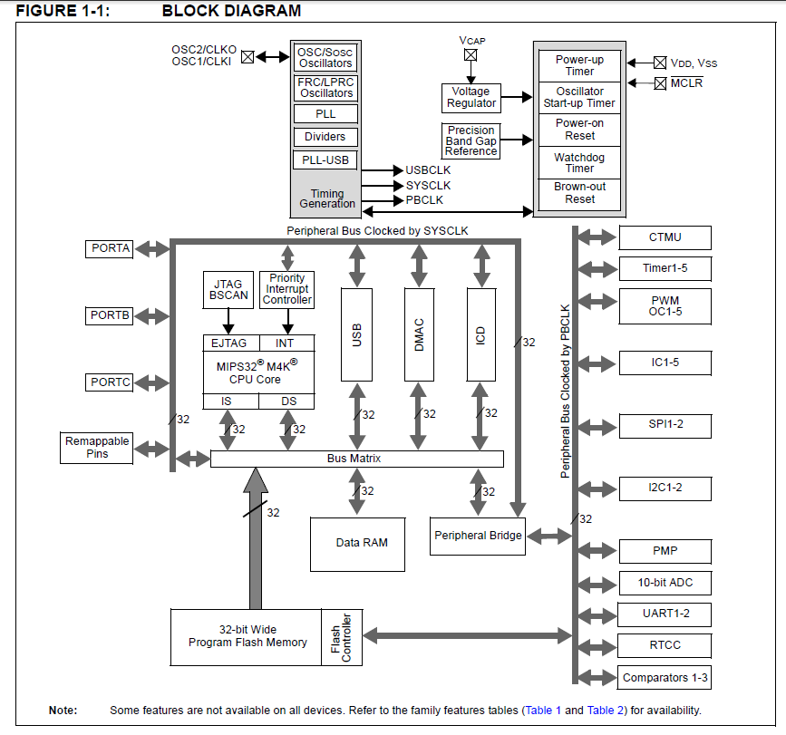
 |  | CPU | PIC24FJ64GB002 |  | https://www.microchip.com/wwwproducts/en/PIC24FJ64GB002 |  |  |  |  |  |  |  |  | (ICSP)
 |  | PIN数 | 28 |  | https://www.microchip.co.jp/download/index.php?Mode=4&CategoryID=8143159b1f8d4037fe71ab10805adec1cd2fd97c |  |  |  |  |  |  |  |  | 1 | Vpp/MCLR
 |  | CLOCK(Mhz) | 32 |  | CPU Frequency (or SYS_FREQ or FCY) |  |  |  |  |  |  |  |  | 2 | Vdd
 |  | PBCLK(Mhz) | 50 | 48 | Peripheral Frequency |  |  |  |  |  |  |  |  | 3 | GND
 |  | PGM_Memory(bytes) | 64K |  |  |  |  |  |  |  |  |  |  | 4 | prgD
 |  | RAM(bytes) | 8K |  |  |  |  |  |  |  |  |  |  | 5 | prgC
 |  | EEPROM(bytes) | - |  |  |  |  |  |  |  |  |  |  | 6 | ICD

 | 10K | MCLR |  |  |  |  |  |  |  |  |  |  |  | 1 |  | 28 | VDD |  |  |  |  |  |  |  | +3.3V
 |  | PGED3 | AN0 | C3INC | VREF+ | ASDA1(2) | PMD7 | CTED1 | VBUSVLD | VCMPST1 | RP5 | CN2 | RA0 | 2 |  | 27 | VSS |  |  |  |  |  |  |  | GND
 |  | PGEC3 | AN1 | C3IND | VREF- | ASCL1(2) | PMD6 | CTED2 | SESSVLD | VCMPST2 | RP6 | CN3 | RA1 | 3 |  | 26 | AN9 | C3INA | VBUSCHG |  | VBUSST | RP15 | CN11 | RB15
 | PGD1 | PGED1 | AN2 | C2INB | DPH |  | PMD0 |  |  |  | RP0 | CN4 | RB0 | 4 |  | 25 | AN10 | C3INB | CVREF | VCPCON | VBUSON | RP14 | CN12 | RB14
 | PGC1 | PGEC1 | AN3 | C2INA | DMH |  | PMD1 |  |  |  | RP1 | CN5 | RB1 | 5 |  | 24 | AN11 | C1INC | PMRD | REFO | SESSEND | RP13 | CN13 | RB13
 |  |  | AN4 | C1INB | DPLN | SDA2 | PMD2 |  |  |  | RP2 | CN6 | RB2 | 6 |  | 23 | VUSB |  |  |  |  |  |  |  | +3.3V
 |  |  | AN5 | C1INA | DMLN | SCL2 |  | RTCC | PMWR |  | RP3 | CN7 | RB3 | 7 |  | 22 | PGEC2 | D- | VMIO |  |  | RP11 | CN15 | RB11 | D-(→D+)
 | GND | VSS |  |  |  |  |  |  |  |  |  |  |  | 8 |  | 21 | PGED2 | D+ | VPIO |  |  | RP10 | CN16 | RB10 | D+(→D-)
 | OSCI | OSCI | CLKI |  | C1IND |  | PMCS1 |  |  |  |  | CN30 | RA2 | 9 |  | 20 | VCAP | VDDCORE |  |  |  |  |  |  | 10uF
 | OSCO | OSCO | CLKO |  |  |  | PMA0 |  |  |  |  | CN29 | RA3 | 10 |  | 19 | DISVREG |  |  |  |  |  |  |  | GND
 | SOSCI | SOSCI | C2IND |  |  |  | PMBE |  |  |  | RP4 | CN1 | RB4 | 11 |  | 18 | TDO | RCV |  | SDA1 | PMD3 | RP9 | CN21 | RB9 | RX(→TX)
 | SOSCO | SOSCO | SCLKI | T1CK | C2INC |  | PMA1 |  |  |  |  | CN0 | RA4 | 12 |  | 17 | TCK | USBOEN |  | SCL1 | PMD4 | RP8 | CN22 | RB8 | TX(→RX)
 | +3.3V | VDD |  |  |  |  |  |  |  |  |  |  |  | 13 |  | 16 | TDI |  | INT0 |  | PMD5 | RP7 | CN23 | RB7
 | LED1 | TMS | USBID |  |  |  |  |  |  |  |  | CN27 | RB5 | 14 |  | 15 | VBUS |  |  |  |  |  |  |  | VBUS

ピン番号 |  |  |  |  |  |  |  |  |  |  |  |  |  |  | I/O | 用途 |  |  |  |  | CHECK
1 | ~MCLR |  |  |  |  |  |  |  |  |  |  |  |  |  | - | MCLR |  |  |  |  | 10K
2 | PGED3 | AN0 | C3INC | VREF+ | ASDA1(2) | RP5 | PMD7 | CTED1 | VBUSVLD | VCMPST1 | CN2 | RA0 |  |  |  |  |  |  |  |  | 0
3 | PGEC3 | AN1 | C3IND | VREF- | ASCL1(2) | RP6 | PMD6 | CTED2 | SESSVLD | VCMPST2 | CN3 | RA1 |  |  |  |  |  |  |  |  | 0
4 | PGED1 | AN2 | C2INB | DPH | RP0 | PMD0 | CN4 | RB0 |  |  |  |  |  |  | IN | In-Circuit Debugger/Emulator/ICSP Programming Data. |  |  |  |  | PGD1
5 | PGEC1 | AN3 | C2INA | DMH | RP1 | PMD1 | CN5 | RB1 |  |  |  |  |  |  | IN | In-Circuit Debugger/Emulator/ICSP™ Programming Clock. |  |  |  |  | PGC1
6 | AN4 | C1INB | DPLN | SDA2 | RP2 | PMD2 | CN6 | RB2 |  |  |  |  |  |  |  |  |  |  |  |  | 0
7 | AN5 | C1INA | DMLN | RTCC | SCL2 | RP3 | PMWR | CN7 | RB3 |  |  |  |  |  |  |  |  |  |  |  | 0
8 | VSS |  |  |  |  |  |  |  |  |  |  |  |  |  | - | GND |  |  |  |  | GND
9 | OSCI | CLKI | C1IND | PMCS1 | CN30 | RA2 |  |  |  |  |  |  |  |  |  | MAIN CLOCK 4MHz |  |  |  |  | OSCI
10 | OSCO | CLKO | PMA0 | CN29 | RA3 |  |  |  |  |  |  |  |  |  |  | MAIN CLOCK 4MHz |  |  |  |  | OSCO
11 | SOSCI | C2IND | RP4 | PMBE | CN1 | RB4 |  |  |  |  |  |  |  |  |  | RTCC |  |  |  |  | SOSCI
12 | SOSCO | SCLKI | T1CK | C2INC | PMA1 | CN0 | RA4 |  |  |  |  |  |  |  |  | RTCC |  |  |  |  | SOSCO
13 | VDD |  |  |  |  |  |  |  |  |  |  |  |  |  | - |  |  |  |  |  | +3.3V
14 | TMS | USBID | CN27 | RB5 |  |  |  |  |  |  |  |  |  |  |  | RB5 |  |  |  |  | LED1
15 | VBUS |  |  |  |  |  |  |  |  |  |  |  |  |  | - |  |  |  |  |  | VBUS
16 | TDI | RP7 | PMD5 | INT0 | CN23 | RB7 |  |  |  |  |  |  |  |  |  |  |  |  |  |  | 0
17 | TCK | USBOEN | SCL1 | RP8 | PMD4 | CN22 | RB8 |  |  |  |  |  |  |  | O | UART |  |  |  |  | TX(→RX)
18 | TDO | SDA1 | RP9 | PMD3 | RCV | CN21 | RB9 |  |  |  |  |  |  |  | I | UART |  |  |  |  | RX(→TX)
19 | DISVREG |  |  |  |  |  |  |  |  |  |  |  |  |  | - | Voltage Regulator Disable. |  |  |  |  | GND
20 | VCAP | VDDCORE |  |  |  |  |  |  |  |  |  |  |  |  | - | External Filter Capacitor Connection (regulator enabled). |  |  |  |  | 10uF
21 | PGED2 | D+ | VPIO | RP10 | CN16 | RB10 |  |  |  |  |  |  |  |  | I/O | USB |  |  |  |  | D+(→D-)
22 | PGEC2 | D- | VMIO | RP11 | CN15 | RB11 |  |  |  |  |  |  |  |  | I/O | USB |  |  |  |  | D-(→D+)
23 | VUSB |  |  |  |  |  |  |  |  |  |  |  |  |  | - |  |  |  |  |  | +3.3V
24 | AN11 | C1INC | RP13 | PMRD | REFO | SESSEND | CN13 | RB13 |  |  |  |  |  |  |  |  |  |  |  |  | 0
25 | AN10 | C3INB | CVREF | VCPCON | VBUSON | RP14 | CN12 | RB14 |  |  |  |  |  |  |  |  |  |  |  |  | 0
26 | AN9 | C3INA | VBUSCHG | RP15 | VBUSST | CN11 | RB15 |  |  |  |  |  |  |  |  |  |  |  |  |  | 0
27 | VSS |  |  |  |  |  |  |  |  |  |  |  |  |  | - | GND |  |  |  |  | GND
28 | VDD |  |  |  |  |  |  |  |  |  |  |  |  |  | - | +3.3V |  |  |  |  | +3.3V

Oscillator Control
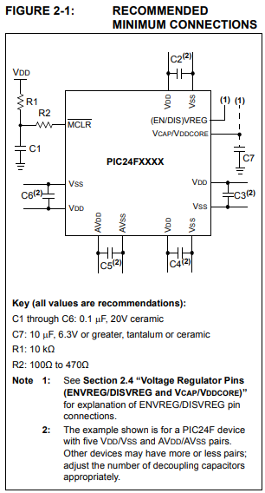
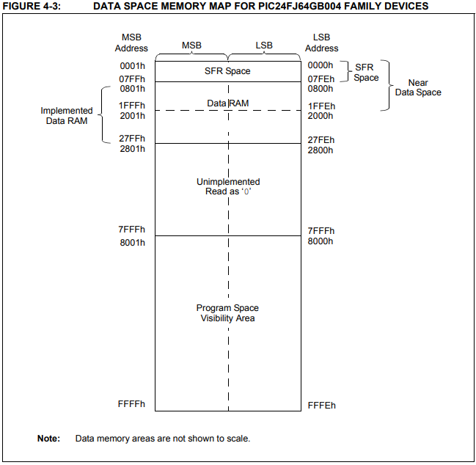
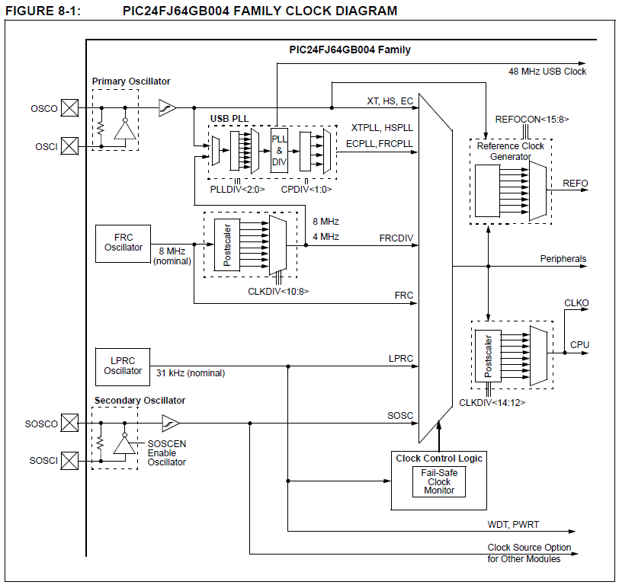

4Mhz
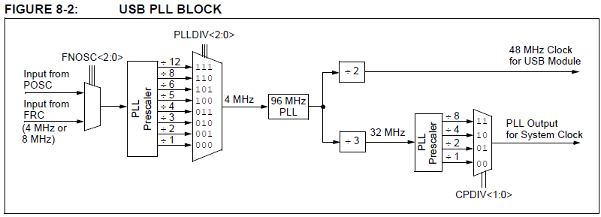
4Mhz

32Mhz

32Mhz

32Mhz

Config
MCCでは、mcc.cファイルにconfigの設定が pragma で記述される。

_CONFIG1 | ( OPT1_ON & OPT2_OFF & OPT3_PLL )
 | WDTPS_PS1 | Watchdog Timer Postscaler Select bits | 0000 = 1:1
 | FWPSA_PR32 | WDT Prescaler Ratio Select bit | 0 = Prescaler ratio of 1:32
 | WINDIS_OFF | Windowed Watchdog Timer Disable bit | 0 = Windowed Watchdog Timer is enabled; FWDTEN must be ‘1’
 | FWDTEN_OFF | Watchdog Timer Enable bit | 0 = Watchdog Timer is disabled
 | ICS_PGx1 | Emulator Pin Placement Select bits | 11 = Emulator functions are shared with PGEC1/PGED1
 | ~DEBUG | Background Debugger Enable bit | -
 | GWRP_OFF | General Segment Code Flash Write Protection bit | 0 = Writes to program memory are disabled
 | GCP_OFF | General Segment Program Memory Code Protection bit | Code protection is disabled
 | JTAGEN_OFF | JTAG Port Enable bit | 0 = JTAG port is disabled

 | Watchdog Timer Postscaler:
 |  | WDTPS_PS1 | 1:1
 |  | WDTPS_PS2 | 1:2
 |  | WDTPS_PS32768 | 1:32,768
 | WDT Prescaler:
 |  | FWPSA_PR32 | Prescaler ratio of 1:32
 |  | FWPSA_PR128 | Prescaler ratio of 1:128
 | Windowed WDT:
 |  | WINDIS_ON | Windowed Watchdog Timer enabled; FWDTEN must be 1
 |  | WINDIS_OFF | Standard Watchdog Timer enabled,(Windowed-mode is disabled)
 | Watchdog Timer:
 |  | FWDTEN_OFF | Watchdog Timer is disabled
 |  | FWDTEN_ON | Watchdog Timer is enabled
 | Emulator Pin Placement Select bits:
 |  | ICS_PGx3 | Emulator functions are shared with PGEC3/PGED3
 |  | ICS_PGx2 | Emulator functions are shared with PGEC2/PGED2
 |  | ICS_PGx1 | Emulator functions are shared with PGEC1/PGED1
 | General Segment Write Protect:
 |  | GWRP_ON | Writes to program memory are disabled
 |  | GWRP_OFF | Writes to program memory are allowed
 | General Segment Code Protect:
 |  | GCP_ON | Code protection is enabled for the entire program memory space
 |  | GCP_OFF | Code protection is disabled
 | JTAG Port Enable:
 |  | JTAGEN_OFF | JTAG port is disabled
 |  | JTAGEN_ON | JTAG port is enabled

_CONFIG2 | ( OPT1_ON & OPT2_OFF & OPT3_PLL )
 | POSCMOD_XT | Primary Oscillator Select: | XT Oscillator mode selected
 | I2C1SEL_PRI | I2C1 Pin Select bit: | Use default SCL1/SDA1 pins for I2C1
 | IOL1WAY_OFF | IOLOCK One-Way Set Enable: | The IOLOCK bit can be set and cleared using the unlock sequence
 | OSCIOFNC_ON | OSCO Pin Configuration: | OSCO pin functions as port I/O (RA3)
 | FCKSM_CSDCMD | Clock Switching and Fail-Safe Clock Monitor: | Sw Disabled, Mon Disabled
 | FNOSC_PRIPLL | Initial Oscillator Select: | Primary Oscillator with PLL module (XTPLL, HSPLL, ECPLL)
 | PLL96MHZ_ON | USB 96 MHz PLL Start-up Enable bit | 96 MHz PLL Startup is enabled automatically on start-up
 | PLLDIV_NODIV | USB 96 MHz PLL Prescaler Select: | Oscillator input used directly (4 MHz input)
 | IESO_ON | Internal External Switchover: | IESO mode (Two-Speed Start-up) enabled

 | Primary Oscillator Select:
 |  | POSCMOD_EC | EC Oscillator mode selected
 |  | POSCMOD_XT | XT Oscillator mode selected
 |  | POSCMOD_HS | HS Oscillator mode selected
 |  | POSCMOD_NONE | Primary Oscillator disabled
 | I2C1 Pin Select bit:
 |  | I2C1SEL_SEC | Use alternate SCL1/SDA1 pins for I2C1
 |  | I2C1SEL_PRI | Use default SCL1/SDA1 pins for I2C1
 | IOLOCK One-Way Set Enable:
 |  | IOL1WAY_OFF | The IOLOCK bit can be set and cleared using the unlock sequence
 |  | IOL1WAY_ON | Once set, the IOLOCK bit cannot be cleared
 | OSCO Pin Configuration:
 |  | OSCIOFNC_ON | OSCO pin functions as port I/O (RA3)
 |  | OSCIOFNC_OFF | OSCO pin functions as clock output (CLKO)
 | Clock Switching and Fail-Safe Clock Monitor:
 |  | FCKSM_CSECME | Sw Enabled, Mon Enabled
 |  | FCKSM_CSECMD | Sw Enabled, Mon Disabled
 |  | FCKSM_CSDCMD | Sw Disabled, Mon Disabled
 | Initial Oscillator Select:
 |  | FNOSC_FRC | Fast RC Oscillator (FRC)
 |  | FNOSC_FRCPLL | Fast RC Oscillator with Postscaler and PLL module (FRCPLL)
 |  | FNOSC_PRI | Primary Oscillator (XT, HS, EC)
 |  | FNOSC_PRIPLL | Primary Oscillator with PLL module (XTPLL, HSPLL, ECPLL)
 |  | FNOSC_SOSC | Secondary Oscillator (SOSC)
 |  | FNOSC_LPRC | Low-Power RC Oscillator (LPRC)
 |  | FNOSC_FRCDIV | Fast RC Oscillator with Postscaler (FRCDIV)
 | USB 96MHz PLL Startup Select:
 |  | PLL96MHZ_OFF | 96 MHz PLL Startup is enabled by user in software( controlled with the PLLEN bit)
 |  | PLL96MHZ_ON | 96 MHz PLL Startup is enabled automatically on start-up
 | USB 96 MHz PLL Prescaler Select:
 |  | PLLDIV_NODIV | Oscillator input used directly (4 MHz input)
 |  | PLLDIV_DIV12 | Oscillator input divided by 12 (48 MHz input)
 | Internal External Switchover:
 |  | IESO_OFF | IESO mode (Two-Speed Start-up) disabled
 |  | IESO_ON | IESO mode (Two-Speed Start-up) enabled

_CONFIG3 | ( OPT1_ON & OPT2_OFF & OPT3_PLL )
 | WPFP_WPFP0 | Write Protection Flash Page Segment Boundary: | Page 0 (0x0)
 | SOSCSEL_SOSC | Secondary Oscillator Pin Mode Select: | SOSC pins in Default (high drive-strength) Oscillator Mode
 | WUTSEL_LEG | Voltage Regulator Wake-up Time Select: | Default regulator start-up time used
 | WPDIS_WPDIS | Segment Write Protection Disable: | Segmented code protection disabled
 | WPCFG_WPCFGDIS | Write Protect Configuration Page Select: | Last page and Flash Configuration words are unprotected
 | WPEND_WPENDMEM | Segment Write Protection End Page Select: | Write Protect from WPFP to the last page of memory

 | Write Protection Flash Page Segment Boundary:
 |  | WPFP_WPFP0 | Page 0 (0x0)
 |  | WPFP_WPFP63 | Highest Page (same as page 42)
 | Secondary Oscillator Pin Mode Select:
 |  | SOSCSEL_IO | SOSC pins have digital I/O functions (RA4, RB4)
 |  | SOSCSEL_LPSOSC | SOSC pins in Low-Power (low drive-strength) Oscillator Mode
 |  | SOSCSEL_SOSC | SOSC pins in Default (high drive-strength) Oscillator Mode
 | Voltage Regulator Wake-up Time Select:
 |  | WUTSEL_FST | Fast regulator start-up time used
 |  | WUTSEL_LEG | Default regulator start-up time used
 | Segment Write Protection Disable:
 |  | WPDIS_WPEN | Segmented code protection enabled
 |  | WPDIS_WPDIS | Segmented code protection disabled
 | Write Protect Configuration Page Select:
 |  | WPCFG_WPCFGEN | Last page and Flash Configuration words are code-protected
 |  | WPCFG_WPCFGDIS | Last page and Flash Configuration words are unprotected
 | Segment Write Protection End Page Select:
 |  | WPEND_WPSTARTMEM | Write Protect from page 0 to WPFP
 |  | WPEND_WPENDMEM | Write Protect from WPFP to the last page of memory

_CONFIG4 | ( OPT1_ON & OPT2_OFF & OPT3_PLL )
 | DSWDTPS_DSWDTPS3 | DSWDT Postscale Select: | 1:128 (132 ms)
 | DSWDTOSC_LPRC | Deep Sleep Watchdog Timer Oscillator Select: | DSWDT uses Low Power RC Oscillator (LPRC)
 | RTCOSC_SOSC | RTCC Reference Oscillator Select: | RTCC uses Secondary Oscillator (SOSC)
 | DSBOREN_OFF | Deep Sleep BOR Enable bit: | BOR disabled in Deep Sleep
 | DSWDTEN_OFF | Deep Sleep Watchdog Timer: | DSWDT disabled

 | DSWDT Postscale Select:
 |  | DSWDTPS_DSWDTPS0 | 1:2 (2.1 ms)
 |  | DSWDTPS_DSWDTPS1 | 1:8 (8.3 ms)
 |  | DSWDTPS_DSWDTPS2 | 1:32 (33 ms)
 |  | DSWDTPS_DSWDTPS3 | 1:128 (132 ms)
 |  | DSWDTPS_DSWDTPS4 | 1:512 (528 ms)
 |  | DSWDTPS_DSWDTPSF | 1:2,147,483,648 (25.7 days)
 | Deep Sleep Watchdog Timer Oscillator Select:
 |  | DSWDTOSC_SOSC | DSWDT uses Secondary Oscillator (SOSC)
 |  | DSWDTOSC_LPRC | DSWDT uses Low Power RC Oscillator (LPRC)
 | RTCC Reference Oscillator Select:
 |  | RTCOSC_LPRC | RTCC uses Low Power RC Oscillator (LPRC)
 |  | RTCOSC_SOSC | RTCC uses Secondary Oscillator (SOSC)
 | Deep Sleep BOR Enable bit:
 |  | DSBOREN_OFF | BOR disabled in Deep Sleep
 |  | DSBOREN_ON | BOR enabled in Deep Sleep
 | Deep Sleep Watchdog Timer:
 |  | DSWDTEN_OFF | DSWDT disabled
 |  | DSWDTEN_ON | DSWDT enabled

CONTROL REGISTER
 | The OSCCON register (Register 8-1) is the main control
 | register for the oscillator. It controls clock source
 | switching and allows the monitoring of clock sources.
 | The CLKDIV register (Register 8-2) controls the
 | features associated with Doze mode, as well as the
 | postscaler for the FRC Oscillator.
 | The OSCTUN register (Register 8-3) allows the user to fine tune the
 | FRC Oscillator over a range of approximately ±12%.

OSCCON | OSCILLATOR CONTROL REGISTER

 | bit 15 Unimplemented: Read as ‘0’
 | bit 14-12 COSC<2:0>: Current Oscillator Selection bits |  | →while (OSCCONbits.COSC != 0x3); // Wait for Clock switch complete
 |  | 111 = Fast RC Oscillator with Postscaler (FRCDIV)
 |  | 110 = Reserved
 |  | 101 = Low-Power RC Oscillator (LPRC)
 |  | 100 = Secondary Oscillator (SOSC)
 |  | 011 = Primary Oscillator with PLL module (XTPLL, HSPLL, ECPLL)
 |  | 010 = Primary Oscillator (XT, HS, EC)
 |  | 001 = Fast RC Oscillator with Postscaler and PLL module (FRCPLL)
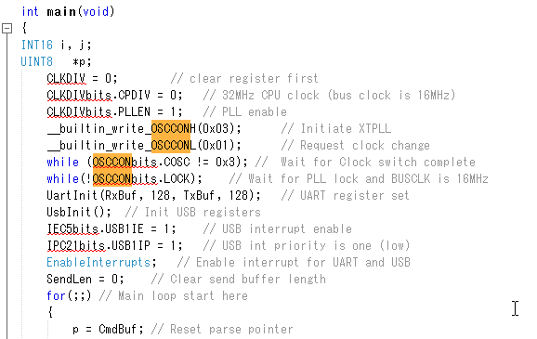
 |  | 000 = Fast RC Oscillator (FRC)
 | bit 11 Unimplemented: Read as ‘0’
 | bit 10-8 NOSC<2:0>: New Oscillator Selection bits(1) |  | →__builtin_write_OSCCONH(0x03); // Initiate XTPLL
 |  | 111 = Fast RC Oscillator with Postscaler (FRCDIV)
 |  | 110 = Reserved
 |  | 101 = Low-Power RC Oscillator (LPRC)
 |  | 100 = Secondary Oscillator (SOSC)
 |  | 011 = Primary Oscillator with PLL module (XTPLL, HSPLL, ECPLL)
 |  | 010 = Primary Oscillator (XT, HS, EC)
 |  | 001 = Fast RC Oscillator with Postscaler and PLL module (FRCPLL)
 |  | 000 = Fast RC Oscillator (FRC)
 | bit 7 CLKLOCK: Clock Selection Lock Enabled bit
 |  | If FSCM is enabled (FCKSM1 = 1):
 |  | 1 = Clock and PLL selections are locked
 |  | 0 = Clock and PLL selections are not locked and may be modified by setting the OSWEN bit
 |  | If FSCM is disabled (FCKSM1 = 0):
 |  | Clock and PLL selections are never locked and may be modified by setting the OSWEN bit.
 | bit 6 IOLOCK: I/O Lock Enable bit(2)
 |  | 1 = I/O lock is active
 |  | 0 = I/O lock is not active
 | bit 5 LOCK: PLL Lock Status bit(3) |  | →while(!OSCCONbits.LOCK); // Wait for PLL lock and BUSCLK is 16MHz
 |  | 1 = PLL module is in lock or PLL module start-up timer is satisfied
 |  | 0 = PLL module is out of lock, PLL start-up timer is running or PLL is disabled
 | bit 4 Unimplemented: Read as ‘0’
 | bit 3 CF: Clock Fail Detect bit
 |  | 1 = FSCM has detected a clock failure
 |  | 0 = No clock failure has been detected
 | bit 2 POSCEN: Primary Oscillator Sleep Enable bit
 |  | 1 = Primary oscillator continues to operate during Sleep mode
 |  | 0 = Primary oscillator disabled during Sleep mode
 | bit 1 SOSCEN: 32 kHz Secondary Oscillator (SOSC) Enable bit
 |  | 1 = Enable secondary oscillator
 |  | 0 = Disable secondary oscillator
 | bit 0 OSWEN: Oscillator Switch Enable bit |  | →__builtin_write_OSCCONL(0x01); // Request clock change
 |  | 1 = Initiate an oscillator switch to the clock source specified by the NOSC<2:0> bits
 |  | 0 = Oscillator switch is complete

CLKDIV | CLKDIV: CLOCK DIVIDER REGISTER

 | bit 15 ROI: Recover on Interrupt bit
 |  | 1 = Interrupts clear the DOZEN bit and reset the CPU peripheral clock ratio to 1:1
 |  | 0 = Interrupts have no effect on the DOZEN bit
 | bit 14-12 DOZE<2:0>: CPU Peripheral Clock Ratio Select bits
 |  | 111 = 1:128
 |  | 110 = 1:64
 |  | 101 = 1:32
 |  | 100 = 1:16
 |  | 011 = 1:8
 |  | 010 = 1:4
 |  | 001 = 1:2
 |  | 000 = 1:1
 | bit 11 DOZEN: DOZE Enable bit(1)
 |  | 1 = DOZE<2:0> bits specify the CPU peripheral clock ratio
 |  | 0 = CPU peripheral clock ratio is set to 1:1
 | bit 10-8 RCDIV<2:0>: FRC Postscaler Select bits
 |  | 111 = 31.25 kHz (divide-by-256)
 |  | 110 = 125 kHz (divide-by-64)
 |  | 101 = 250 kHz (divide-by-32)
 |  | 100 = 500 kHz (divide-by-16)
 |  | 011 = 1 MHz (divide-by-8)
 |  | 010 = 2 MHz (divide-by-4)
 |  | 001 = 4 MHz (divide-by-2)
 |  | 000 = 8 MHz (divide-by-1)
 | bit 7-6 CPDIV<1:0>: USB System Clock Select bits (postscaler select from 32 MHz clock branch)
 |  | 11 = 4 MHz (divide-by-8)(2)
 |  | 10 = 8 MHz (divide-by-4)(2)
 |  | 01 = 16 MHz (divide-by-2)
 |  | 00 = 32 MHz (divide-by-1)
 | bit 5 PLLEN: 96 MHz PLL Enable bit
 |  | 1 = Enable PLL
 |  | 0 = Disable PLL
 | bit 4-0 Unimplemented: Read as ‘0’

OSCTUN | FRC OSCILLATOR TUNE REGISTER

 | bit 15-6 Unimplemented: Read as ‘0’
 | bit 5-0 TUN<5:0>: FRC Oscillator Tuning bits(1)
 |  | 011111 = Maximum frequency deviation
 |  | 011110 =
 |  | •
 |  | •
 |  | •
 |  | 000001 =
 |  | 000000 = Center frequency, oscillator is running at factory calibrated frequency
 |  | 111111 =
 |  | •
 |  | •
 |  | •
 |  | 100001 =
 |  | 100000 = Minimum frequency deviation

参考回路図
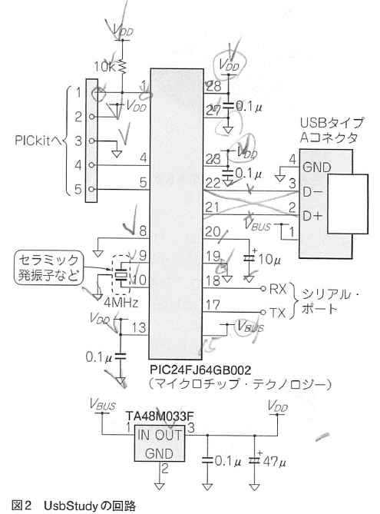
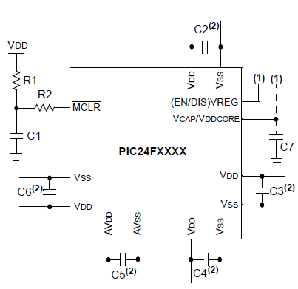
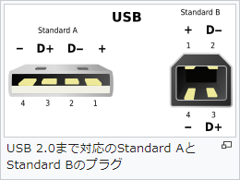
■参考回路図

USB割込みについて
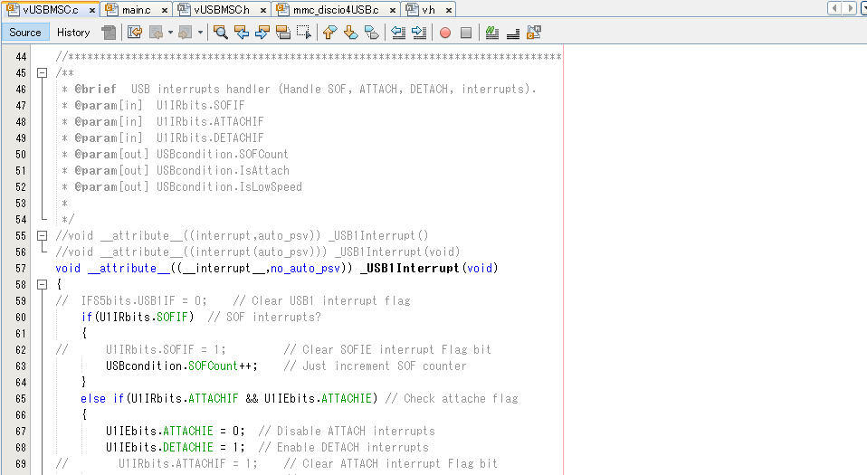
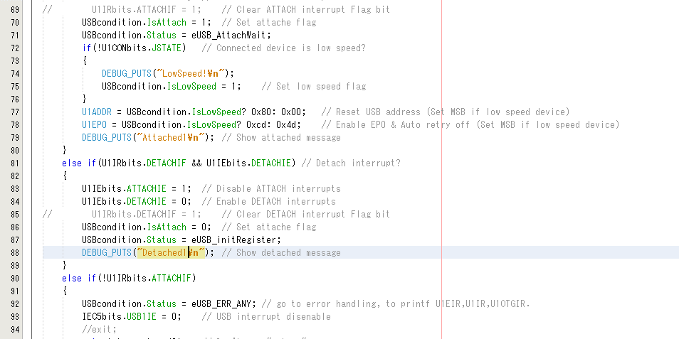

記述は、__interrupt__もinterruptも同等とのことです。

ATTACHIEの割込みをENABLEをクリアしても、この後に1回、ATTACHの割込みが発生する模様。
なので、下で再度 U1IRbits.ATTACHIFを確認している。→

割込み処理内は、returnが使えないので、gotoで処理の最後に移動。

USBの割込みフラグのクリアについて、
1."1"をセットすることでフラグをクリアする。
2.複数ある割込みフラグのレジスタについてクリア順序がある。
U1EIR->U1IR->U1OTGIR->USB1IF

USB概要
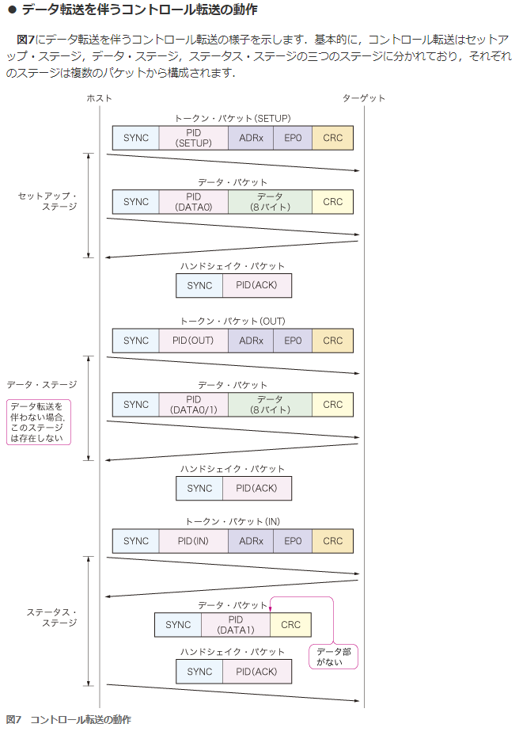
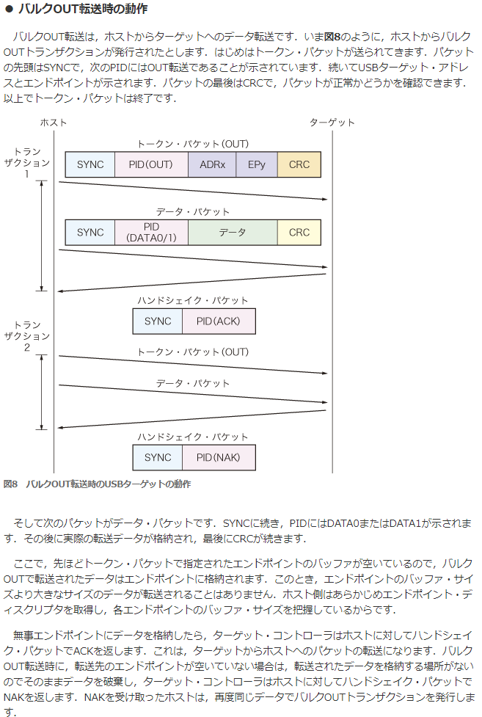
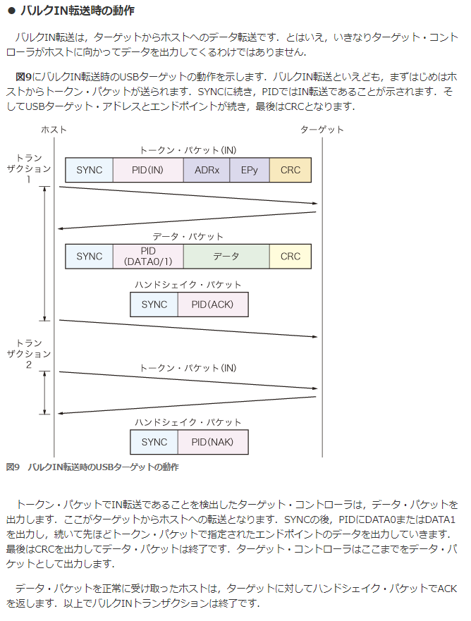
PIC24F USB On-The-Go (OTG)
 | http://ww1.microchip.com/downloads/jp/DeviceDoc/39721B_JP.pdf

1. OTG USB モジュールの初期化手順

 | 1.USBPWR = 1
 | USB モジュールを使用するには、ソフトウェアから USBPWR ビット (U1PWRC<0>) を「1」にセットする必要があります。
 | これは、起動時のブートシーケンスで行う事ができます。

 | USBPWR を使用すると、以下の項目を実行できます。
 | • USB クロックを開始する
 | • USBPWR= 0 の場合は USB モジュールを非アクティブの状態に維持する
 | • 必要な I/O ピンのオーナーに USB を選択する
 | • USB トランシーバを有効にする
 | • USB コンパレータを有効にする

 | USBPWR ビットをクリアすると USB コアロジックとレジスタがリセットされます。
 | リセット後に USB モジュールを有効にしたら、必ず USB モジュール初期化プロセスを実行する必要があります。
 | USB ロジックをターゲットとしたコンフィグレーション アクセスは、リセットが完了するまでストールします。

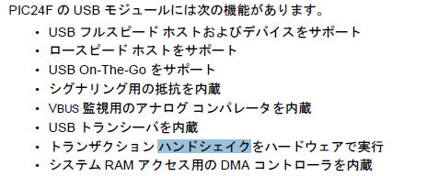
2. ホストモード時の動作
 | ホストモードではエンドポイント 0 のみを使用します。
 | 転送は全てホスト側から開始するため、バッファ ディスクリプタの初期化は不要です。
 | U1TOKレジスタへの書き込みを行って転送を開始する前にバッファ ディスクリプタを構成する必要があります。
 | ここからは、ホストモードでの代表的なタスクの実行方法について説明します。
 | ホストモードでは、USB 転送はホスト ソフトウェアが明示的に開始します。
 | 転送の ACK はホスト ソフトウェアが実行します。
 | また、転送は全てエンドポイント 0 制御レジスタ (U1EP0) とバッファディスクリプタを用いて行います。

27.5.1 ホストモードの有効化と接続デバイスの検出
 | 1. HOSTEN ビットをセット (U1CON<3> = 1) してホストモードを有効にする。
 | 2. DPPULDNW および DMPULDWN ビットをセット (U1OTGCON<5:4> = 1) して D+ および D- ラインのプルダウン抵抗を有効にする。
 | DPPULUP および DMPULUP ビットをクリア (U1OTGCON<7:6> = 0) して D+ および D- ラインのプルアップ抵抗を無効にする。
 | 3. SOF の生成が開始する。
 | SOF カウンタの値を 12,000 に設定する。SOFEN ビット(U1CON<0>) に「0」を書き込んで SOF パケットの生成を無効にする。
 | 4. ATTACHIE ビット (U1IE<6>) をセットしてデバイス接続割り込みを許可する。
 | 5. デバイス接続割り込み ATTACHIF (U1IR<6>) を待つ。
 | これは、USB デバイスが D+ または D- の状態を「0」から「1」(SE0 から JSTATE) に変更する事によって通知される。
 | デバイス接続割り込みが発生したら、デバイスの電源が安定化するまで待つ ( 最小値 10ms、推奨値 100 ms)。
 | 6. USB制御レジスタ(U1CON)のJSTATEおよびSE0ビットの状態をチェックする
 | (JSTATE(U1CON<7>) = 0 なら接続デバイスはロースピード、それ以外なら接続デバイスはフルスピード )。
 | 7. 接続デバイスがロースピードの場合、アドレス レジスタのロースピード イネーブルビット LSPDEN (U1ADDR<7>) と、
 | エンドポイント 0 制御レジスタのロースピード ビットLSPD (U1EP0<7>) をセットする。
 | 接続デバイスがフルスピードの場合、これらのビットをクリアする。
 | 8. リセット信号 (U1CON<4> = 1) を 50 ms 以上送信して USB デバイスをリセットする。
 | 50ms が経過したら、リセットを終了する (U1CON<4> = 0)。
 | 9. 接続デバイスがサスペンドモードに移行しないよう、SOFEN ビット (U1CON<0>) をセットして SOF パケット生成を有効にする。
 | 10. デバイスがリセットから復帰するまで 10 ms 待つ。
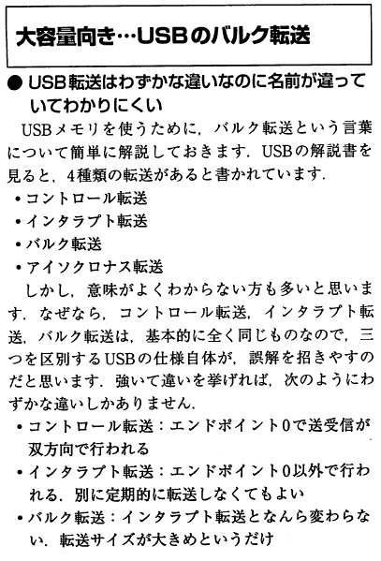
 | 11. エニュメレーション (USB 2.0 仕様書第 9 章参照 ) を実行する。

USB 割り込みの代表的なイベント
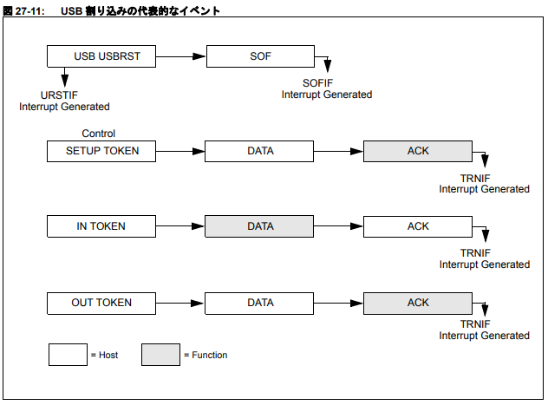

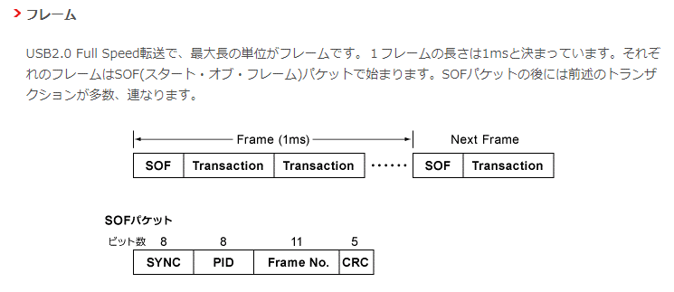
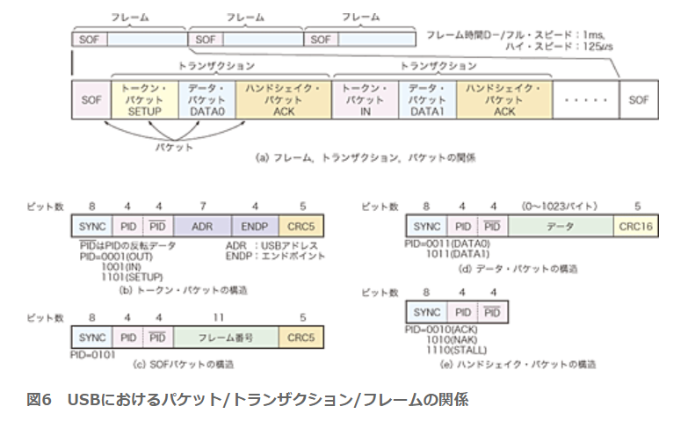

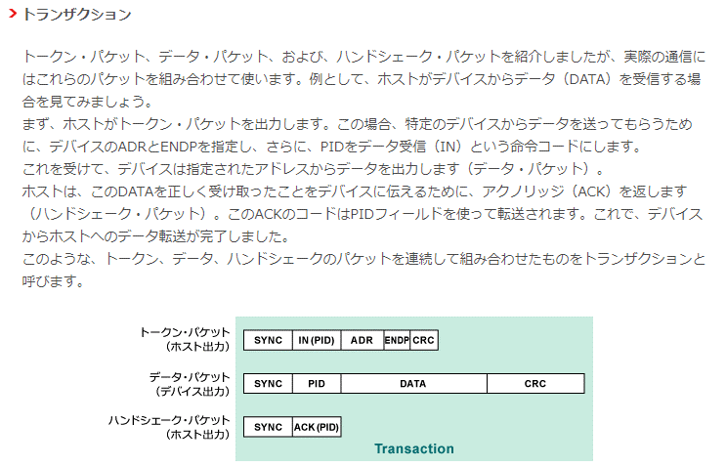

1.SOFパケットはSOFフラグをEnableすると、1ms周期で自動送信される。

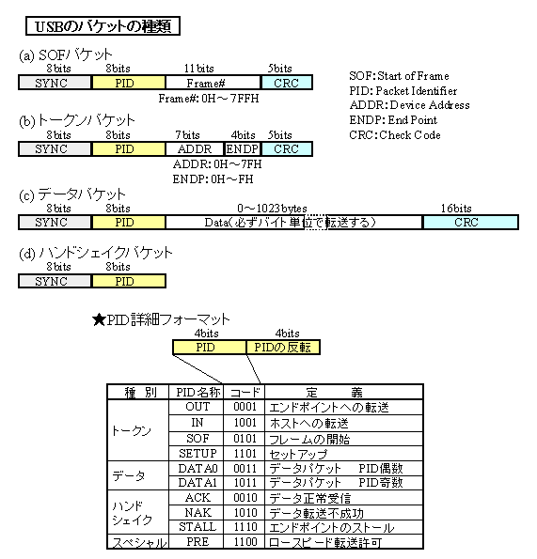

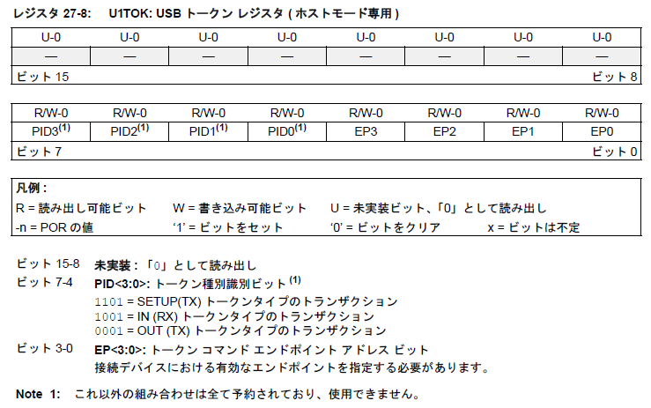

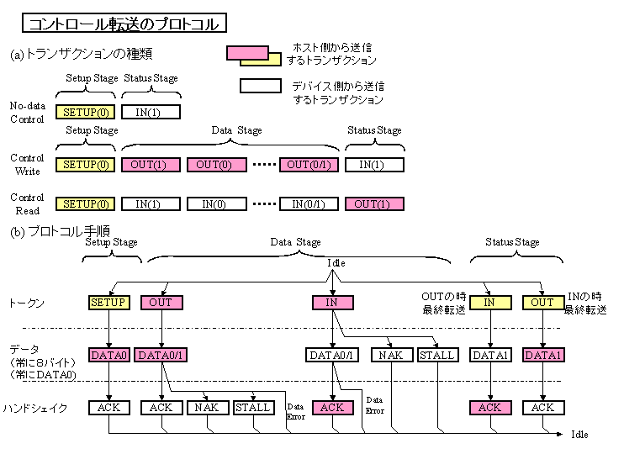

コントロール転送は、 EP0

(常にEP0)

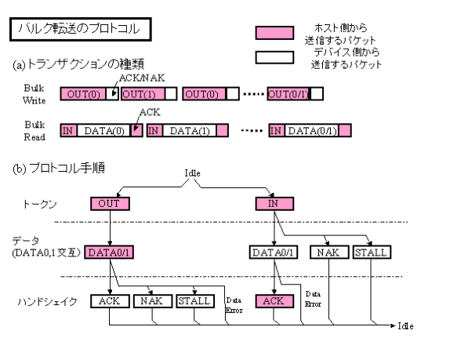

MassStrageClassではOUT = EP2

MassStrageClassではIN = EP1

USB通信ディスクリプタ＆初期化
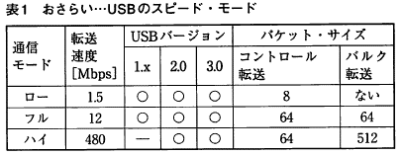

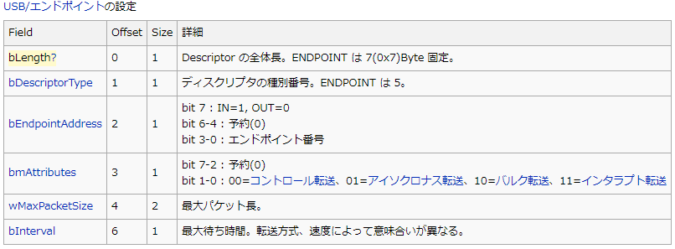


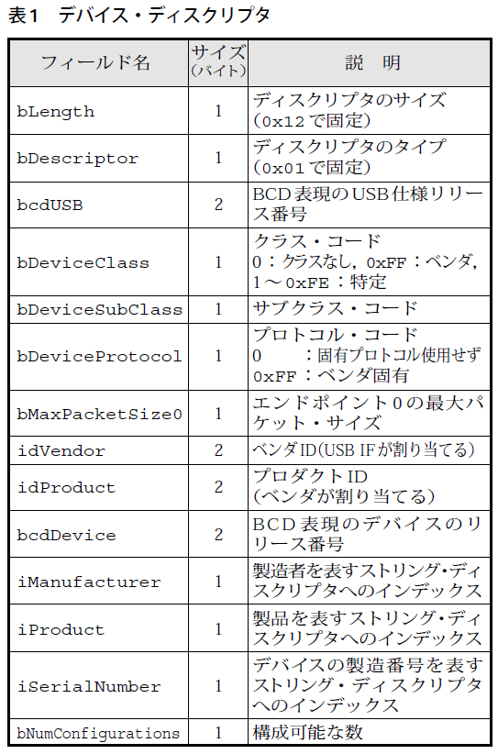
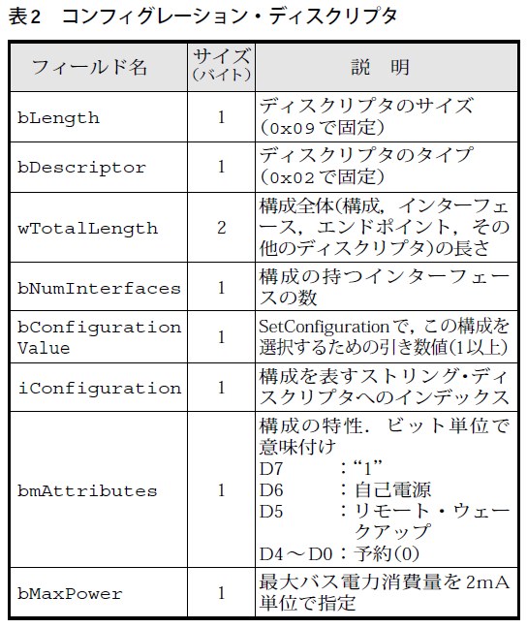
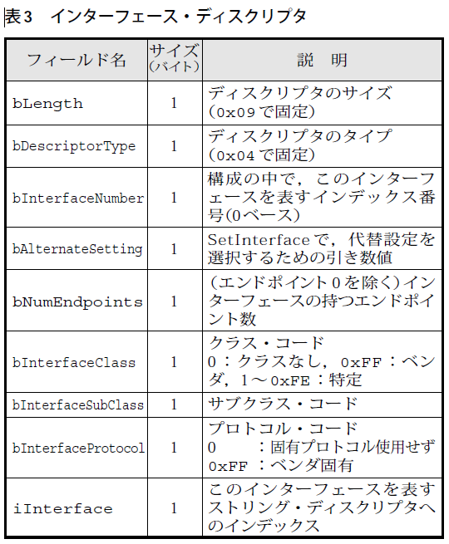
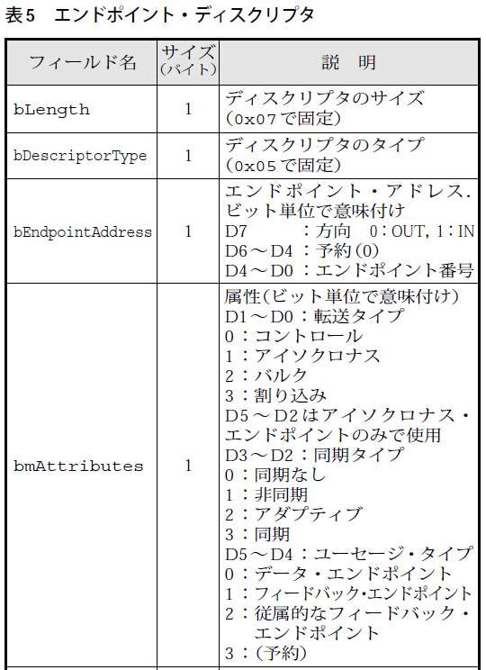

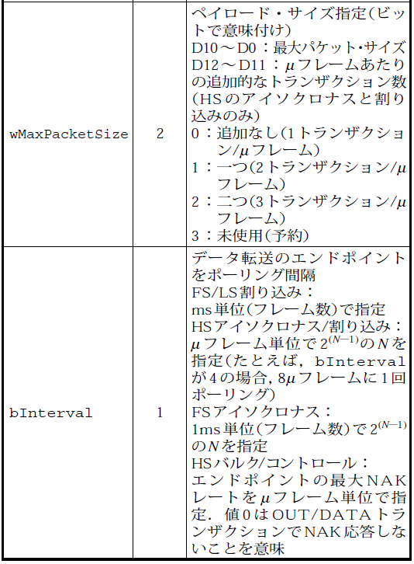

 | USB初期化3ステップ
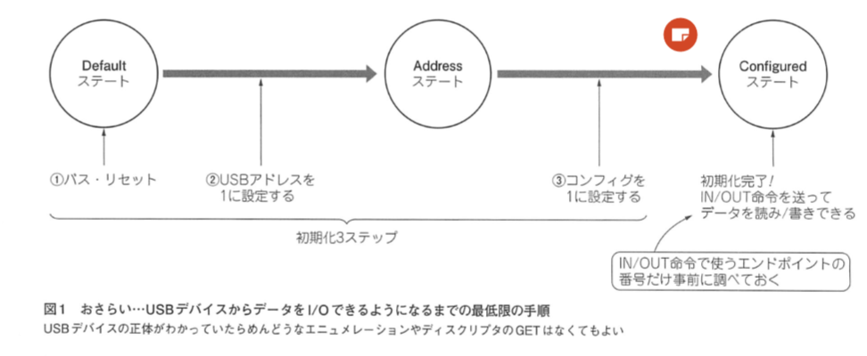

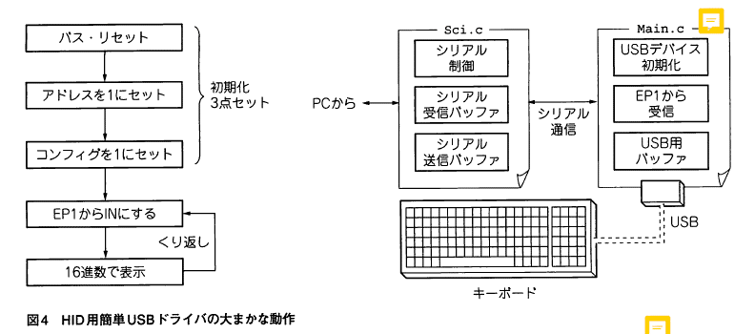
 | HID 概要
 |  |  |  |  |  |  | SCSIコマンド通信概要
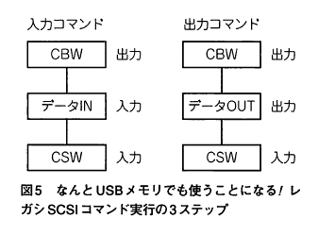

 | 8G USBメモリ |  |  | 16G USBメモリ バッファロー |  |  |  | HID マウス
Device
 | 12 |  | ディスクリプタの長さ(18) | 12 |  | ディスクリプタの長さ(18) |  | 12 |  | ディスクリプタの長さ(18)
 | 01 |  | デスクリプタの種類(デバイスデスクリプタ) | 01 |  | デスクリプタの種類(デバイスデスクリプタ) |  | 01 |  | デスクリプタの種類(デバイスデスクリプタ)
 | 00,02 |  | USBバージョン(02.00) | 10,02 |  | USBバージョン(02.10) |  | 00,02 |  | USBバージョン(02.00)
 | 00 |  | クラス(コンフィグで指定 00h) | 00 |  | クラス(コンフィグで指定 00h) |  | 00 |  | クラス(コンフィグで指定 00h)
 | 00 |  | サブクラス(00h) | 00 |  | サブクラス(00h) |  | 00 |  | サブクラス(00h)
 | 00 |  | プロトコル(00h) | 00 |  | プロトコル(00h) |  | 00 |  | プロトコル(00h)
 | 40 |  | エンドポイント0のパケットサイズ(64) | 40 |  | エンドポイント0のパケットサイズ(64) |  | 08 |  | エンドポイント0のパケットサイズ(8)
 | 0c,09 |  | ベンダーID(090c) | 11,04 |  | ベンダーID(0411) |  | 61,04 |  | ベンダーID(0461)
 | 00,10 |  | プロダクトID(1000) | f2,01 |  | プロダクトID(01f2) |  | 0f,4d |  | プロダクトID(4d0f)
 | 00,11 |  | デバイスバージョン(11.00) | 75,10 |  | デバイスバージョン(10.75) |  | 00,02 |  | デバイスバージョン(02.00)
 | 01 |  | 製造者名インデックス(1) | 01 |  | 製造者名インデックス(1) |  | 00 |  | 製造者名インデックス(なし)
 | 02 |  | 製品名インデックス(2) | 02 |  | 製品名インデックス(2) |  | 02 |  | 製品名インデックス(2)
 | 03 |  | シリアル番号インデックス(3) | 03 |  | シリアル番号インデックス(3) |  | 00 |  | シリアル番号インデックス(なし)
 | 01 |  | 実装されているコンフィグの数(1) | 01 |  | 実装されているコンフィグの数(1) |  | 01 |  | 実装されているコンフィグの数(1)

Config
 | 09 |  | ディスクリプタの長さ(9) | 09 |  | ディスクリプタの長さ(9) |  | 09 |  | ディスクリプタの長さ(9)
 | 02 |  | デスクリプタの種類(コンフィグデスクリプタ) | 02 |  | デスクリプタの種類(コンフィグデスクリプタ) |  | 02 |  | デスクリプタの種類(コンフィグデスクリプタ)
 | 20,00 |  | デスクリプタ全体のサイズ(32) | 20,00 |  | デスクリプタ全体のサイズ(32) |  | 22,00 |  | デスクリプタ全体のサイズ(34)
 | 01 |  | インターフェースの総数(1) | 01 |  | インターフェースの総数(1) |  | 01 |  | インターフェースの総数(1)
 | 01 |  | コンフィグ番号(1) | 01 |  | コンフィグ番号(1) |  | 01 |  | コンフィグ番号(1)
 | 00 |  | コンフィグ名インデックス(なし) | 00 |  | コンフィグ名インデックス(なし) |  | 00 |  | コンフィグ名インデックス(なし)
 | 80 |  | 電源属性(バスパワー) | 80 |  | 電源属性(バスパワー) |  | a0 |  | 電源属性(バスパワー)
 | fa |  | 最大電流(500mA) | 3c |  | 最大電流(120mA) |  | 31 |  | 最大電流(98mA)

 |  |  |  |  |  |  |  | Interface
 |  | 09 | ディスクリプタの長さ(9) |  | 09 | ディスクリプタの長さ(9) |  |  | 09 | ディスクリプタの長さ(9)
 |  | 04 | デスクリプタの種類(インターフェースデスクリプタ) |  | 04 | デスクリプタの種類(インターフェースデスクリプタ) |  |  | 04 | デスクリプタの種類(インターフェースデスクリプタ)
 |  | 00 | インターフェース番号(0) |  | 00 | インターフェース番号(0) |  |  | 00 | インターフェース番号(0)
 |  | 00 | 代替インターフェース番号(0) |  | 00 | 代替インターフェース番号(0) |  |  | 00 | 代替インターフェース番号(0)
 |  | 02 | エンドポイントの総数(2) |  | 02 | エンドポイントの総数(2) |  |  | 01 | エンドポイントの総数(1)
 |  | 08 | クラス(マスストレージ 08h) |  | 08 | クラス(マスストレージ 08h) |  |  | 03 | クラス(HID 03h)
 |  | 06 | サブクラス(06h) |  | 06 | サブクラス(06h) |  |  | 01 | サブクラス(01h)
 |  | 50 | プロトコル(50h) |  | 50 | プロトコル(50h) |  |  | 02 | プロトコル(02h)
 |  | 00 | 名称インデックス(なし) |  | 00 | 名称インデックス(なし) |  |  | 00 | 名称インデックス(なし)

 |  | 07 | ディスクリプタの長さ(7) |  | 07 | ディスクリプタの長さ(7) |  |  | 09 | ディスクリプタの長さ(9)
 |  | 05 | デスクリプタの種類(エンドポイントデスクリプタ) |  | 05 | デスクリプタの種類(エンドポイントデスクリプタ) |  |  | 21 | デスクリプタの種類(HIDデスクリプタ)
 |  | 81 | エンドポイント番号(1 IN) |  | 02 | エンドポイント番号(2 OUT) |  |  | 11,01 | HIDバージョン(1.11)
 |  | 02 | 転送モード(バルク) |  | 02 | 転送モード(バルク) |  |  | 00 | 国番号(0)
 |  | 40,00 | 最大パケットサイズ(64) |  | 40,00 | 最大パケットサイズ(64) |  |  | 01 | HIDデスクリプタ数(1)
 |  | ff | 転送インターバル(255mS) |  | 00 | 転送インターバル(0mS) |  |  | 22 | HIDデスクリプタタイプ(レポート)
 |  |  |  |  |  |  |  |  | 47,00 | HIDデスクリプタサイズ(71)
 |  | 07 | ディスクリプタの長さ(7) |  | 07 | ディスクリプタの長さ(7)
 |  | 05 | デスクリプタの種類(エンドポイントデスクリプタ) |  | 05 | デスクリプタの種類(エンドポイントデスクリプタ) |  |  | 07 | ディスクリプタの長さ(7)
 |  | 02 | エンドポイント番号(2 OUT) |  | 81 | エンドポイント番号(1 IN) |  |  | 05 | デスクリプタの種類(エンドポイントデスクリプタ)
 |  | 02 | 転送モード(バルク) |  | 02 | 転送モード(バルク) |  |  | 81 | エンドポイント番号(1 IN)
 |  | 40,00 | 最大パケットサイズ(64) |  | 40,00 | 最大パケットサイズ(64) |  |  | 03 | 転送モード(インターラプト)
 |  | ff | 転送インターバル(255mS) |  | 00 | 転送インターバル(0mS) |  |  | 06,00 | 最大パケットサイズ(6)
 |  |  |  |  |  |  |  |  | 0a | 転送インターバル(10mS)

USBレジスタ
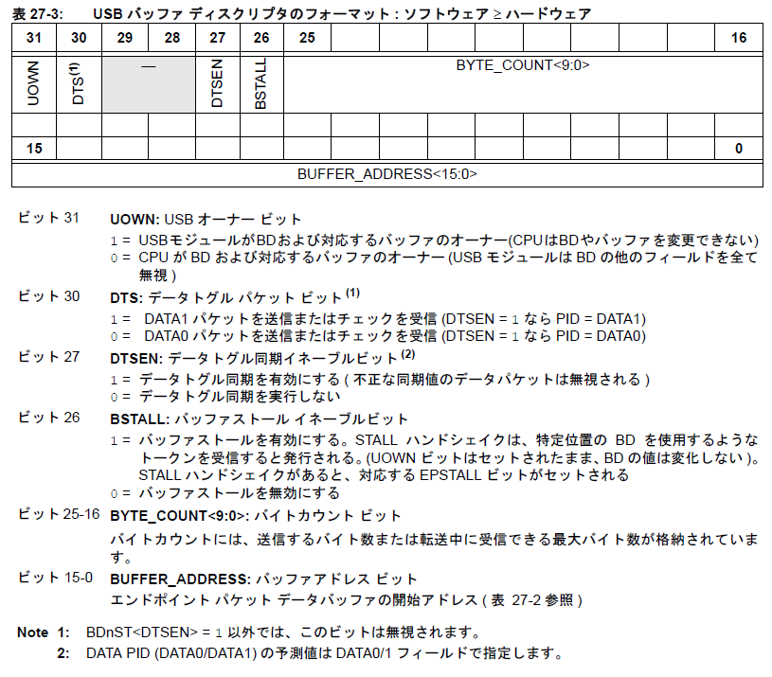
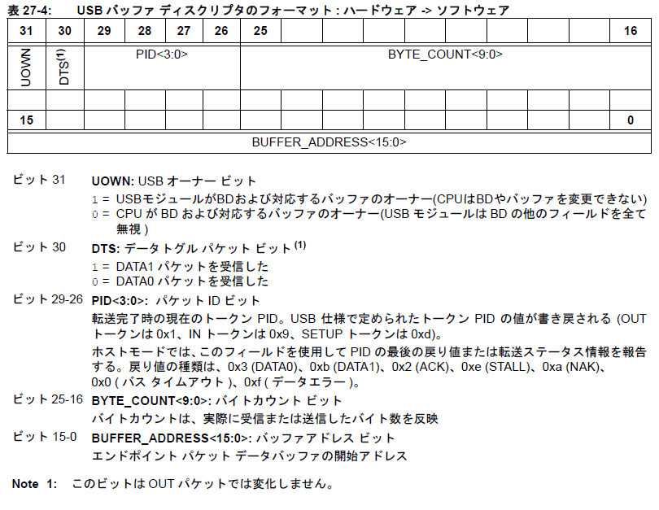
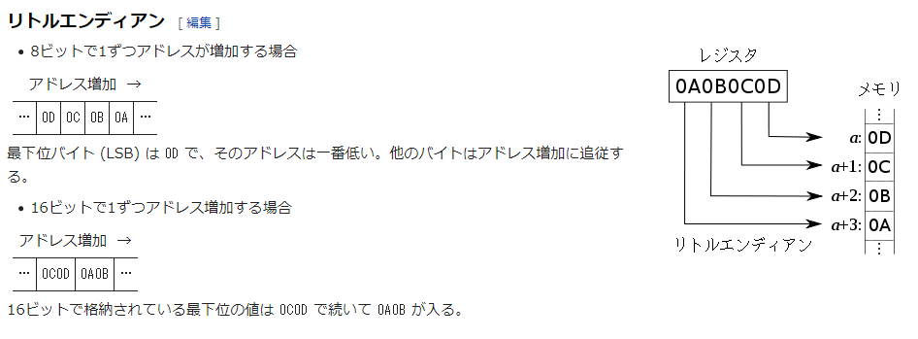
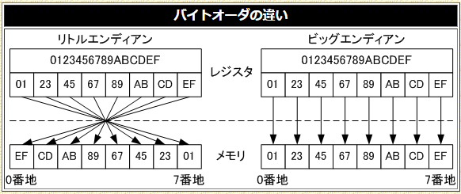
 | U1OTGIR | USB OTG 割り込みステータス レジスタ ( ホストモード )
 |  | U1OTGIR レジスタは、ID および VBUS ピンの変化を記録するレジスタで、割り込み発生の原因となったイベントをソフトウェアで判定するために使用します。
 |  | 割り込みビットをクリアするには、各割り込みビットに「1」を書き込みます。
 | U1OTGIE | U1OTGIE: USB OTG 割り込みイネーブル レジスタ ( ホストモード )
 |  | U1OTGIE レジスタは、U1OTGIR で定義されているレジスタに対応する割り込みステータスビットを有効にします。

 | U1IR | USB 割り込みステータス レジスタ ( デバイスモード／ホストモード)
 |  | U1IR レジスタは、未処理の割り込みに関する情報を格納します。セットした割り込みビットをクリアするには、対応するビットに「1」を書き込みます。
 | U1IE | USB 割り込みイネーブルレジスタ ( 全ての USB モード )
 |  | U1IE レジスタの値で、各種割り込み信号を USB 割り込み信号として有効にするかどうかをゲーティングします。
 |  | これらの値は USB モジュールの動作には影響しません。これらのビットのいずれかをセットすると、U1IR レジスタで対応する割り込みソースが有効になります。

 | U1EIR | USB エラー割り込みステータス レジスタ
 |  | U1EIR レジスタは、未処理のエラー割り込みの値に関する情報を格納します。セットした割り込みビットをクリアするには、対応するビットに「1」を書き込みます。
 | U1EIE | USB エラー割り込みイネーブルレジスタ
 |  | U1EIE レジスタの値で、各種割り込み信号を USB 割り込み信号として有効にするかどうかをゲーティングします。
 |  | これらの値は USB モジュールの動作には影響しません。
 |  | これらのビットをセットすると、U1EIR レジスタで対応する割り込みソースが有効になります。

 | U1OTGSTAT | USB OTG ステータス レジスタ
 |  | U1OTGSTAT レジスタは、VBUS 電圧コンパレータの状態および ID ピンのデバウンス後の状態を知るために使用します。
 | U1OTGCON | USB On-The-Go 制御レジスタ
 |  | U1OTGCON レジスタは、VBUS ピンとプルアップ / プルダウン抵抗の動作を制御します。
 | U1PWRC | USB 電源制御レジスタ
 |  | U1PWRC レジスタは、省電力モードの制御に使用します。

 | U1STAT | USB ステータス レジスタ
 |  | U1STAT レジスタは 16 段 FIFO です。
 |  | このレジスタは CPU からは読み出し専用で、USB モジュールからは読み出しと書き込みが可能です。
 |  | U1STAT は U1IR<TRNIF> ビットがセットされている場合のみ有効です。
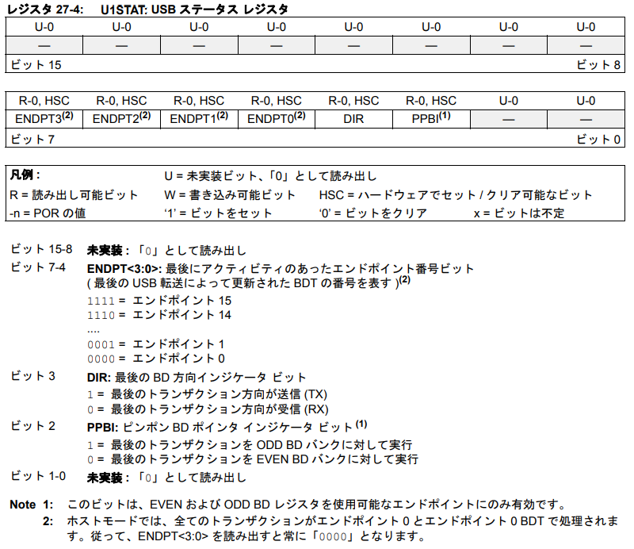

 | U1CON | USB 制御レジスタ ( デバイスモード／ホストモード)
 |  | U1CON レジスタは、USB モジュールの各種制御情報を格納します。

 | U1ADDR | USB アドレス レジスタ
 |  | U1ADDR レジスタは CPU からは読み出しと書き込みが可能で、USB モジュールからは読み出し専用です。
 |  | このレジスタの値は USB モジュールの設定に影響しますが、アクセス中はレジスタの内容は変化しません。
 |  | デバイスモードでは、SETUP フェイズ中にホストが USB デバイスにこのレジスタのアドレスを割り当てます。
 |  | SETUP リクエストに応答して、ファームウェアがこのアドレスを書き込みます。
 |  | USB バスのリセットが検出されると、アドレスは自動的にリセットされます。
 |  | ホストモードでは、USB モジュールがこのレジスタのアドレスを、対応するトークンパケットと一緒に送信します。
 |  | これにより、USB モジュールは接続デバイスを一意にアドレッシングできます。

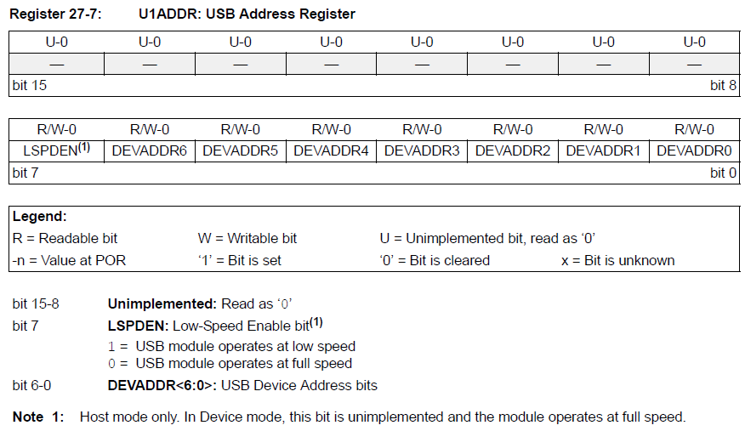

 | U1FRMH および U1FRML
 |  | U1FRMH/U1FRML は読み出し専用レジスタです。
 |  | これら 2 つの 8 ビット レジスタを連結したものがフレーム番号となります。
 |  | 下位バイトが U1FRML レジスタに格納され、上位バイトが U1FRMH レジスタに格納されます。

 | U1TOK | USB トークン レジスタ ( ホストモード専用 )
 |  | U1TOK は USB モジュールがホストとして動作する場合に使用する読み書き可能なレジスタです。
 |  | PID<3:0> でトークンの種類を指定し、EP<3:0> でホストプロセッサからアドレッシングするエンドポイントを指定します。
 |  | このレジスタに書き込みを行うと、ホスト トランザクションが開始します。

 | U1SOF | USB OTG Start-of-Token しきい値レジスタ ( ホストモード専用 )
 |  | U1SOF レジスタは SOF (Start-of-Frame) しきい値のカウントビットを格納した読み書き可能レジスタで、ホストモードでのみ使用します。
 |  | 1 ms 周期で送信される SOF トークンとデータパケットが衝突しないよう、USB モジュールは最後の U1SOF ビット時間内には新しいトランザクションを送信しません。
 |  | USB モジュールは処理中のトランザクションを全て完了します。
 |  | SOF 割り込みは、SOF 発生時ではなく、このしきい値に達した時点で発生します。
 |  | SOF のしきい値内で開始したトランザクションは、SOF トークンの送信が完了するまで USB モジュールによって保留されます。
 | U1BDTP1
 |  | U1BDTP1 レジスタは、システムメモリ内にあるバッファ ディスクリプタ テーブル (BDT) の16 ビット ベースアドレスの上位 7 ビットを定義する読み書き可能なレジスタです。
 |  | BDT は512 バイト境界に揃える必要があります。
 |  | このレジスタにより、BDT のアドレスをリアルタイムに変更できます。

 | U1CNFG1 | USB コンフィグレーション レジスタ 1
 |  | U1CNFG1 レジスタは、デバッグ / アイドル時の USB モジュールの動作を制御する読み書き可能なレジスタです。
 |  | このレジスタは、USB モジュールを有効にする前にプログラミングしておく必要があります。
 | U1CNFG2 | USB コンフィグレーション レジスタ 2
 |  | U1CNFG2 は、インターフェイス信号を設定するための読み書き可能なレジスタです。

 | エンドポイント制御レジスタ |  | USB エンドポイント管理レジスタ
 |  | エンドポイント制御レジスタは、対応するエンドポイントの動作を制御します。

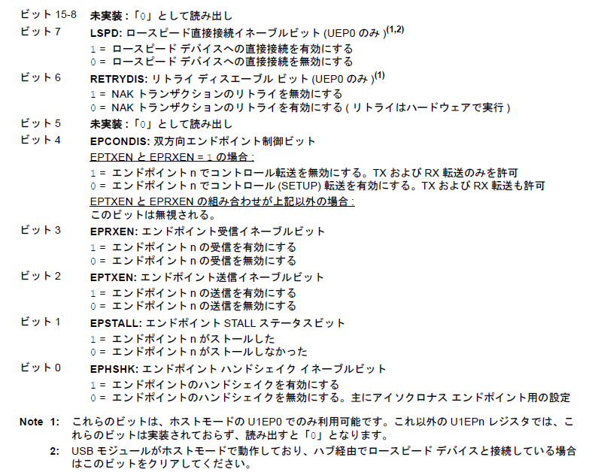
ホストモードでは、 U1EP0のみ使用。

BDT | バッファ ディスクリプタ テーブル
 | BDT は一種の「ハードウェア レジスタ」のようなもので、これによって各エンドポイント番号と方向ごとに USB DMA インターフェイスの動作を個別に制御します。
 | しかし、これらのレジスタはハードウェア設計に静的に割り当てられるわけではありません。
 | これらのレジスタは標準マイクロコントローラ RAM を使用して実装されており、動作時に BDT 全体を動的に移動できます。
 | しかし通常はファームウェアにそこまでの機能は必要なく、USB モジュールの初期化時に 1 回だけ U1BDTP1 レジスタに書き込みを実行できれば十分です。
 | BDT を RAM のどこに配置するかは、U1BDTP1 レジスタで決定します。
 | BDT は、実装されている RAM の 512 バイト境界から始まるアドレスに配置しなければなりません。
 | 62 kB を超える容量の RAM を実装したマイクロコントローラでは、BDT 全体をアドレス空間の最初の 16ビット以内に配置する必要があります。
 | U1BDTP1レジスタに格納できる値については、式 27-1を参照してください。
 | USB モジュールは、RAM 内のバッファの位置を BDT ポインタ レジスタを使って計算します。
 | BDT のベースアドレスは U1BDTP1 レジスタに格納されています。
 | このベースアドレスを元に、エンドポイント番号、転送の方向 (RX/TX)、BDT 内の ODD/EVEN ビットの情報を使用して目的のバッファのアドレスを求めます。
 | このエントリに格納されるアドレスが、目的のデータバッファのアドレスとなります。
 | 16 個のエンドポイントは、それぞれ最大 2 つのディスクリプタ ペアを持つ事ができます ( パケット送信用に 2 つと受信用に 2 つ )。
 | 各ペアは、1 つまたは 2 つのバッファ (EVEN と ODD)を管理するため、最大 64 のディスクリプタが必要です (16 * 2 * 2)。
 | 1 つの方向に EVEN バッファと ODD バッファの 2 つがあるため、CPU が一方のバッファにアクセスしている時に USB モジュールがもう一方のバッファを使用してデータ転送を実行する事ができます。
 | USB モジュールは 2 つのバッファを交互に使用し、1 つのバッファのトランザクションが完了したら UOWN ビットを自動的にクリアします。
 | こうして 2 つのバッファを交互に使用する事で、CPU からのデータ アクセスとデータ転送を同時に実行できるため、データ スループットが最大限に向上します。
 | この手法をピンポン バッファリングと呼びます。
 | ピンポン バッファリングは有効にも無効にもできますが、その設定は U1CNFG1 レジスタのPPB<1:0> ビットで行う必要があります。
 | 図 27-2 に、BDT 内でのエンドポイントのマッピングを示します。

 | 式 27-1: BDT のアドレス
 |  | BDT Base Address = U1BDTP1 * 256
 |  | and
 |  | U1BDTP1 = (Desired BDT Base Address)/256

 |  | Note: BDT のベースアドレスは 512 バイト境界にアライメントする必要があります。
 |  | 従って、U1BDTP1 の値は常に偶数となります。

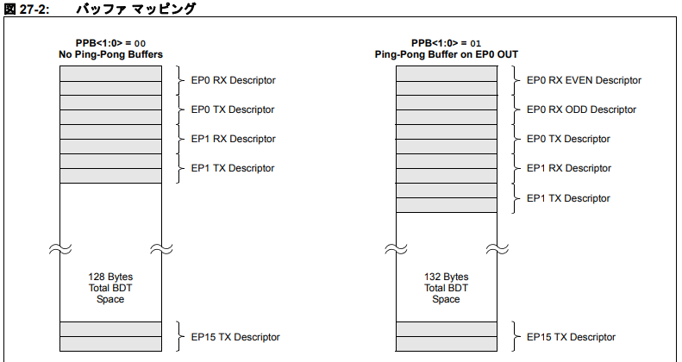

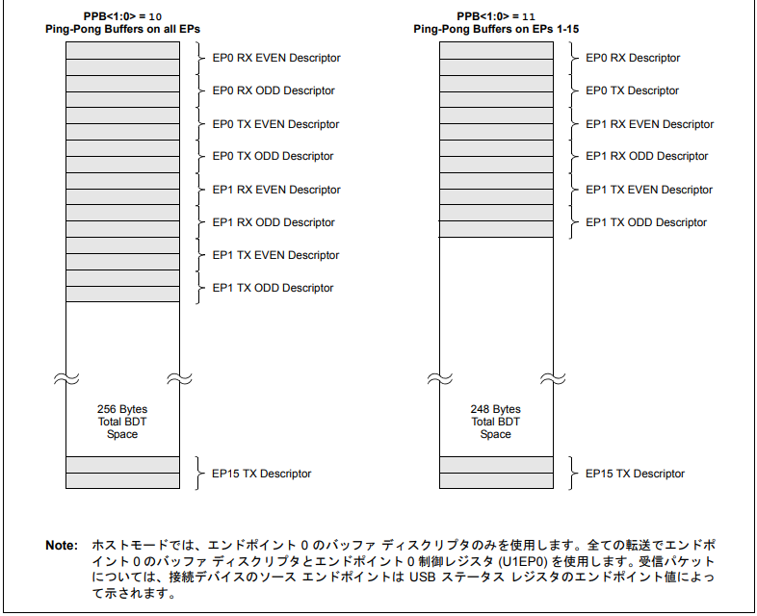

 | OUT |  |  | IN

USB通信と各種設定概要
割り込み関係
U1Ebits.ATTACHIE=1,0:Enable,disEnable ATTACH interrupt
U1Ebits.DETACHIE=1,0:Enable,disEnable DETACH interrupt
U1Ebits.SOFIE=1:Enable SOF interrupt
U1EIE:Enable All Error Interrupts

USBメモリ
デバイス
PIC
USB
モジュール
EP0 (SETUP IN, OUT)
EP1 (IN デバイス→ホスト)
EP2 (OUT デバイス←ホスト)

U1TOK ※通信開始のトリガー
PID
1101:SETUP(TX)トークン
1001:IN(RX)トークン
0001:OUT(TX)トークン
EP:通信するEPナンバーを指定
0000:EP0(SETUP)
0001:EP1(IN)
0002:EP2(OUT)

BDTテーブルの開始位置は、メモリアドレスの512BYTE境界に合わせる必要あり。

BDT0 (EP0_RX, IN)
UOWN=1:USBモジュールが制御 0:ソフトウェアが制御
DTS=0:DATA0/1:DATA1
COUNTER:送受信バイト数
ADDRESS:バッファアドレス(DMA転送元先)
PID:ハンドシェイクのPIDがリターン
BDT1 (EP0_TX, OUT)
UOWN=1:USBモジュールが制御 0:ソフトウェアが制御
DTS=0:DATA0/1:DATA1
COUNTER:送受信バイト数
ADDRESS:バッファアドレス(DMA転送元先)
PID:ハンドシェイクのPIDがリターン
DATA buffer
DATA buffer

DATA0/1は、通信しているそれぞれのEP0,EP1,EP2 ごとに、0,1をフリップフロップする必要あり

U1ADDR
USBデバイスに割振ったアドレスを指定
U1BDTP1
BDTテーブルの上位7BITSのアドレスを格納
U1CON
SOFEN=1:SOF packet の自動1ms送信スタート

ホストモードでは、U1EP0のレジスタのみ使用。
U1EP0
LSPD=0,1:ロースピード無効(0)、有効(1)
BETRYDIS=1:NAKトランザクションのリトライ無効
EPRXEN=1:このU1EP0の受信を有効
EPTXEN=1:このU1EP0の送信を有効
EPHSHK=1:自動ハンドシェイクを有効

wave file 再生時間と USB full speed について
wave
44.3 | Khz
44300 | hz
177200 | byte/sec (16bit x 2ch)
177.2 | byte/ms

USB full speed
12 | Mbps
12000000 | bits/sec
1500 | byte/ms

USB アドレス設定コマンド。 アドレス 1 に設定（赤字の部分）
 | bmRequestType | bRequest | wValue |  | wIndex |  | wLength |  | *wValue,wIndex,wLengthは、リトルエンディアン。0x1234は、0x34 0x12の順となる。
{ | 0x00, | 0x05, | 0x01, | 0x00, | 0x00, | 0x00, | 0x00, | 0x00 | }

USB Config設定コマンド。 Config 1 に設定(赤字の部分）
{ | 0x00, | 0x09, | 0x01, | 0x00, | 0x00, | 0x00, | 0x00, | 0x00 | }

bmRequestTypeはビットマップ形式であり、各ビットの意味は以下の通り。
 | D7: Data transfer direction
 |  | 0 = Host-to-device
 |  | 1 = Device-to-host
 | D6-D5: Type
 |  | 0 = Standard
 |  | 1 = Class
 |  | 2 = Vendor
 |  | 3 = Reserved
 | D4-D0: Recipient
 |  | 0 = Device
 |  | 1 = Interface
 |  | 2 = Endpoint
 |  | 3 = Other
 |  | 4…31 = Reserved
bRequestの値は次の通り。
 | 0 = GET_STATUS
 | 1 = CLEAR_FEATURE
 | 2 = Reserved for future use
 | 3 = SET_FEATURE
 | 4 = Reserved for future use
 | 5 = SET_ADDRESS
 | 6 = GET_DESCRIPTOR
 | 7 = SET_DESCRIPTOR
 | 8 = GET_CONFIGURATION
 | 9 = SET_CONFIGURATION
 | 10 = GET_INTERFACE
 | 11 = SET_INTERFACE
 | 12 = SYNCH_FRAME

